P3表2図2割合
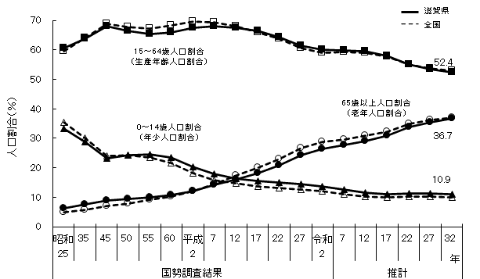
年齢（３区分）別割合の推移と将来推計
 |  |  |  |  |  |  |  |  |  |  | 表２
年 |  |  | 滋賀県 |  |  |  |  |  | 全国
 |  |  | 0～14歳 |  | 15～64歳 |  | 65歳以上 |  | 0～14歳 | 15～64歳 | 65歳以上
 |  |  | 人口割合（％） | 順位 | 人口割合（％） | 順位 | 人口割合（％） | 順位 | 人口割合（％）
国勢調査結果 | 昭和15 | (1940) | 34.9 | 36 | 58.8 | 13 | 6.3 | 10 | 36.1 | 59.2 | 4.7
 | 25 | (1950) | 33.2 | 42 | 60.5 | 7 | 6.3 | 5 | 35.4 | 59.6 | 4.9
 | 35 | (1960) | 28.8 | 37 | 63.7 | 13 | 7.6 | 4 | 30.2 | 64.1 | 5.7
 | 45 | (1970) | 23.1 | 36 | 68.0 | 20 | 8.9 | 18 | 24.0 | 68.9 | 7.1
 | 50 | (1975) | 24.2 | 18 | 66.5 | 31 | 9.3 | 23 | 24.3 | 67.7 | 7.9
 | 55 | (1980) | 24.6 | 5 | 65.4 | 40 | 10.0 | 29 | 23.5 | 67.3 | 9.1
 | 60 | (1985) | 23.4 | 3 | 65.8 | 32 | 10.8 | 31 | 21.5 | 68.2 | 10.3
 | 平成2 | (1990) | 20.4 | 3 | 67.4 | 22 | 12.0 | 35 | 18.2 | 69.5 | 12.0
 | 7 | (1995) | 18.0 | 3 | 67.9 | 17 | 14.1 | 38 | 15.9 | 69.4 | 14.5
 | 12 | (2000) | 16.4 | 2 | 67.5 | 13 | 16.1 | 40 | 14.6 | 68.1 | 17.4
 | 17 | (2005) | 15.5 | 2 | 66.5 | 8 | 18.1 | 42 | 13.7 | 65.8 | 20.1
 | 22 | (2010) | 15.0 | 2 | 64.4 | 9 | 20.7 | 42 | 13.1 | 63.8 | 23.0
 | 27 | (2015) | 14.5 | 2 | 61.3 | 8 | 24.2 | 43 | 12.6 | 60.7 | 26.6
 | 令和2 | (2020) | 13.6 | 2 | 60.1 | 9 | 26.3 | 43 | 12.0 | 59.1 | 28.9
推計 | 7 | (2025) | 12.5 | 4 | 59.9 | 7 | 27.6 | 43 | 11.1 | 59.3 | 29.6
 | 12 | (2030) | 11.5 | 4 | 59.4 | 7 | 29.1 | 42 | 10.3 | 58.9 | 30.8
 | 17 | (2035) | 11.1 | 5 | 58.0 | 8 | 30.8 | 40 | 10.0 | 57.6 | 32.3
 | 22 | (2040) | 11.2 | 5 | 55.1 | 10 | 33.7 | 40 | 10.1 | 55.1 | 34.8
 | 27 | (2045) | 11.2 | 5 | 53.3 | 9 | 35.5 | 40 | 10.1 | 53.6 | 36.3
 | 32 | (2050) | 10.9 | 7 | 52.4 | 9 | 36.7 | 39 | 9.9 | 52.9 | 37.1

国勢調査結果；総務省「国勢調査」（令和２年（2020年）まで）（政府統計の総合窓口e-Stat）
推計：国立社会保障・人口問題研究所「日本の地域別将来推計人口 令和５(2023)年推計」

 |  |  |  |  |  |  |  |  |  |  | 図２

